Sheet1
Hibernate | MyBatis
Hibernate是一种全自动化Java持久层ORM框架，对JDBC进行了轻量级的对象封装，可以用面向对象的思想来操作数据库. ORM是利用描述对象和数据库表之间映射的元数据，自动把Java应用程序中的对象持久化到数据库的表中，通过操作Java对象，完成对数据库表的操作. Hibernate可以用在普通Java项目和Web项目中，一个最简单的Hibernate项目是普通Java项目. Hibernate的6个API全是接口，分别为： Configuration、SessionFactory、Session、Transaction、Query、Criteria [kraɪ'tɪərɪə] 标准,准则 | MyBatis是一个支持普通SQL查询、存储过程和高级映射的半自动化持久层框架，去掉了几乎所有的JDBC代码和参数的手工设置以及对结果集的检索封装，可以使用简单的XML或注解进行配置和原始映射，以将POJO(普通的Java对象)映射成数据库中的记录. MyBatis的主要思想是将程序中的大量SQL语句剥离出来，配置在专门的mapper.xml文件中，这样做的好处是将SQL于程序代码分离，可以做到在不修改程序代码的情况下，直接在配置文件中修改SQL. 相对于Hibernate的全自动化，MyBatis是一种半自动化框架，需要自己手动编写SQL代码, SQL操作在mapper.xml中以<select>、<update>、<insert>等标签形式实现. MyBatis中最重要的2个API都是接口，分别为: SqlSessionFactory、SqlSession
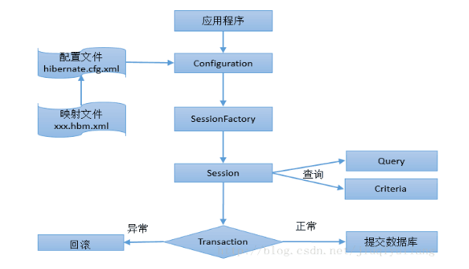 | 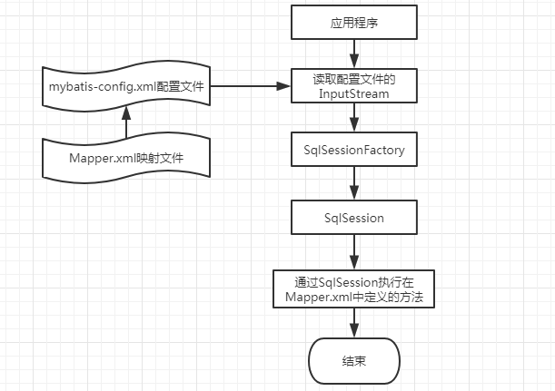
Hibernate执行流程： 1、构建Configuration实例，读取Hibernate配置文件、映射文件到Congifuration对象中，Configuration是一个启动期间的对象，一旦SessionFactory创建完毕，其就将被丢弃. Configuration config = new Configuration().configure("配置文件路径"); 2、创建SessionFactory实例，将Configuration对象中的所有配置文件信息存入SessionFactory对象中 SessionFactory sessionFactory = config.buildSessionFactory(); 3、创建Session实例，建立数据库连接，一个Session对象就相当于一个新的数据库连接 Session session = sessionFactory.openSession(); 4、创建Transaction实例，开启事务 Transaction t = session.beginTransaction(); 5、利用Session接口的方法进行持久化操作 eg: session.delete(c); 6、提交事务 t.commit(); 7、关闭Session/sessionFactory，断开与数据库的连接 session.close(); sessionFactory.close(); ----------------------------------------------------------------------------------------------------------- 注意点： 1、Configuration config = new Configuration().configure()默认会去/src目录下读取hibernate.cfg.xml配置文件. configure()方法中的参数即为配置文件的路径，如想使用指定目录下的配置文件，则应为new Configuration().configure("hibernate.cfg.xml文件路径"). | MyBatis执行流程: 1、读取mybatis-config.xml配置文件 InputStream inputStream = Resources.getResourceAsStream("mybatis-config.xml"); 2、创建SqlSessionFactory类的实例 SqlSessionFactory sqlSessionFactory = new SqlSessionFactoryBuilder().build(inputStream); 3、创建Session实例 SqlSession session = sqlSessionFactory.openSession(); User user = new User("admin", "男", 26); 4、通过SqlSession执行在Mapper.xml中定义的操作, 第一个参数为 namespace + id session.insert("org.fkit.mapper.UserMapper.save", user); 5、提交事务 session.commit(); 6、关闭Session session.close();
SessionFactory: SessionFactory起到一个缓冲区的作用，Hibernate可以将自动生成的SQL语句、映射数据以及某些可重复利用的数据放在该缓冲区中，同时其也保存了数据库配置的所有映射关系，维护了二级缓存。一般情况下，一个项目中只需要一个SessionFactory，只有当存在多个数据源时，才为每个数据源建立一个SessionFactory实例. | SqlSessionFactory: SqlSessionFactory是单个数据库映射关系经过编译后的内存镜像，每一个Mybatis应用程序都以一个SqlSessionFactory对象作为核心，SqlSessionFactory一旦被创建，将在应用执行期间都存在，在应用运行期间不要创建多次，建议使用单例模式.
Session: Session是应用程序和数据库之间交互的一个单线程对象，是Hibernate运作的中心，主要操作是为持久化提供创建、读取和删除等功能，所有持久化对象必须在Session管理下才能进行持久化操作，创建Session有2种方式： Session session = sessionFactory.openSession(); =>SessionFactory直接创建一个新的Session实例，在使用完毕后需调用close()手动关闭. Session session = sessionFactory.getCurrentSession(); =>通过getCurrentSession()创建的Session会被绑定到当前线程中，在commit()/rollback()后会自动关闭. Hibernate常见的数据操作方法都是Session提供的，如： Custom c = new Custom(); session.save(c) => 数据保存 session.update(c)/session.saveOrUpdate(c) => 数据更新 Custom c = (Custom)session.get(Custom.class, 1) Custom c = (Custom)session.load(Custom.class, 1) => 根据主键查询 | SqlSession: SqlSession是执行持久化操作的对象，类似于JDBC中的Connection, 是应用程序与持久层之间进行交互的一个单线程对象，SqlSession完全包含以数据库为背景的所有执行SQL操作的方法，它的底层封装了JDBC连接，可以用SqlSession实例直接执行已经映射的SQL语句. 每个线程都应该有自己的SqlSession实例，SqlSession的实例不能被共享，因为它是线程不安全的, 在使用完SqlSession需要手动关闭. MyBatis的数据操作方法都是通过SqlSession执行的, 如： User user = new User("admin", "男", 26); session.insert("org.fkit.mapper.UserMapper.save", user); session.commit(); session.close(); 其他的方法还有： update() / delete() / selectOne() / selectList() / selectMap() / select() / commit() / rollback() / close() / getConnection() / getMapper()返回mapper代理对象
Transaction: Transaction接口用于事务管理，事务是通过Session打开的，如： Transaction transaction = session.beginTransaction(); 提供的事务管理方法如下： commit() rollback() wasCommited() Session执行完数据库操作后，必须使用Transaction接口的commit()方法进行事务提交，才能真正将数据操作同步到数据库中. | environments环境配置： 尽管可以配置多个环境，但每个SqlSessionFactory实例只能选择一个环境，即每个数据库对应一个SqlSessionFactory实例. 环境配置示例为: <environments default="mysql"> //默认环境id, 一定要匹配其中一个环境id <environment id="mysql"> //当前环境id <transactionManager type="JDBC" /> //事务管理器配置, 使用JDBC提交和回滚 <dataSource type="POOLED"> //数据源配置, POOLED表示采用连接池 <property name="driver" value="com.mysql.jdbc.Driver" /> <property name="url" value="jdbc:mysql://127.0.0.1:3306/mybatis" /> <property name="username" value="root" /> <property name="password" value="marine1942" /> </dataSource> </environment> </environments>
第一种查询方式： Query代表面向对象的一个Hibernate查询操作，通常使用session.createQuery()接收一个HQL语句执行查询，HQL(Hibernate Query Language) 是面向对象的查询语言，语法跟SQL相似，但完全面向对象，如： String hql = "from Customer"; Query query = session.createQuery(hql); List<Customer> list = query.list(); for(Customer c : list){ } | Mapper映射器: <mapper namespace="org.fkit.mapper.UserMapper"> <insert id="save" parameterType="org.fkit.domain.User" useGeneratedKeys="true"> INSERT INTO TB_USER_2(name, sex, age) VALUES(#{name}, #{sex}, #{age}) </insert> </mapper> parameterType: 传入SQL语句的参数类的全限定名. 该属性可选，MyBatis可以通过TypeHandler推断出具体传入语句的参数，默认值为unset. parameterType有3种取值： 对于SQL语句中的取值如#{id}: 若parameterType为简单类型，则直接取其值; 若parameterType为对象, 则取对象的该属性值; 若parameterType为Map, 则以该值作为key查找Map中对应的值. resultType: 从SQL语句返回的结果类型全限定名. 该属性可选，MyBatis可以推断出来, 返回时可以使用resultType或resultMap, 但不能同时使用, resultType有2种取值, 如: 返回结果若是集合，则resultType是集合可以包含的类型，而不是集合本身; 若resultType为Map, 则Map中的键是列名, 值是结果行中的对应值. resultMap:解决持久类属性和数据表列名不一致时的映射问题, statementType: 值为STATEMENT、PREPARED、CALLABLE, 让MyBatis分别使用JDBC中的Statement、PreparedStatement或CallableStatement, 默认值为PREPARED resultSetType: 结果集的类型, 值为FORWARD_ONLY、SCROLL_SENSITIVE或SCROLL_INSENSITIVE, 默认值为unset(依赖驱动) ---------------------------------以下为insert/update特有属性------------------------------ useGeneratedKeys: 令MyBatis使用JDBC的getGeneratedKeys方法获取数据库内部生成的主键, 比如主键自动递增 keyProperty: 设置自动增长或非自动增长时的主键列对应的持久类属性(一般为id) 若数据库支持自动生成主键, 则设置useGeneratedKeys="true", 然后把keyProperty设置到目标属性上(一般设置到id上)如: <insert id="insertUser" useGeneratedKeys="true" keyProperty="id"></insert> 若数据库不支持自动生成主键, 则使用<selectKey>, 如： <insert id="insertUser"> <selectKey keyProperty="id" resultType="int" order="BEFORE"> select SEQUENCE_TB_USER.nextval as id from dual </selectKey> insert SQL语句 </insert> selectKey将会首先运行, 其通过查询SQUUENCE序列, TB_USER的id会被设置, 然后insert SQL执行. keyColumn: 匹配属性的返回结果集中的列名称, 与keyProperty相对应, 只不过是对应表的主键列.
第2种查询方式： Criteria => 查询对象 Criterion => 查询条件 Criteria是Hibernate框架的核心查询对象，是一个完全面向对象、可扩展的条件查询API，使用时不需要考虑数据库底层如何实现、SQL语句如何编写。Criteria查询由称为QBC查询(Query By Criteria)，是Hibernate的另一种对象检索方式. Criterion是Hibernate提供的一个面向对象查询条件接口，Criterion实例就代表一个查询条件，Criterion对象的创建通过Restrictions工厂类完成。Restrictions有一系列的静态方法用于设定查询条件，并返回Criterion实例，使用Criteria查询步骤如下： 1、通过Session获得Criteria对象 2、使用Restrictions的静态方法创建Criterion对象，Restrictions提供了一系列用于设定查询条件的静态方法，这些静态方法都返回Criterion对象，每个Criterion对象代表一个查询条件 3、调用criteria.add()方法向Criteria对象中添加Criterion查询条件 4、执行Criteria的list()/uniqueResult获得查询结果
Hiebernate程序需要的4个文件： 1、持久化类文件(属性与数据表中字段对应，属性用private修饰，提供getter/setter方法) 2、xxxx.hbm.xml映射文件 3、hibernate.cfg.xml配置文件 4、测试文件 | 其他重要标签: <sql> ：用来定义可以包含在其他语句中的可重用SQL代码段 <sql id="userColumns"> ${alias}.id, ${alias}.username, ${alias}.password</sql> 使用<sql>: <select id="selectUsers" resultType="map"> select <include refid="userColumns"> <property name="alias" value="t"/> </include> from sometable t </select> resultMap: 处理持久类属性和数据表列名不一致时的映射, 也用在一对一、一对多、多对多关联关系查询中, 配合association、collection处理关联关系. 可以将查询结果封装为Map集合返回, 如<select id="selectUsers" resultType="map">, 但Map集合并不能很好的描述一个领域模型，使用JavaBeans或POJO作为领域模型来描述数据更加合适, 如： <select id="selectUser" resultType="com.domain.User"> 默认情况下, MyBatis会将查询到的数据列和需要返回对象的属性逐一匹配赋值, 但如果查到的数据列和需要返回的对象属性不一致, MyBatis就无法自动赋值了, 此时可以使用resultMap处理. 如: <select id="selectUser" resultMap="userResultMap"> SELECT * FROM TB_USER; </select> <resultMap id="userResultMap" type="org.domain.User"> <id property="id" column="user_id"/> //主键映射 <result property="name" column="user_name"/> //普通属性映射 <result property="age" column="user_age"/> </resultMap> 上述resultMap解决了持久类属性和数据表列名不一致时的映射问题, select实际返回的是<resultMap>的type属性指定的类型. 当涉及到一对一、一对多查询时, 会在resultMap中使用<association>、<collection>将子查询结果和持久类属性进行映射.
持久化类规则： 1、提供无参public构造方法，若不提供任何构造方法，虚拟机会自动提供默认构造方法 2、所有属性用private修饰，提供public的getter/setter()方法 3、必须提供标识属性oid，与数据库表中主键对应，如id属性 4、属性应尽量使用基本数据类型的包装类型，用来和数据库表的字段默认值null一致 5、持久化类不能用final修饰，使用final将无法生成代理对象进行优化
配置文件有2种格式： 1、properties属性文件格式的配置文件，用键值对的形式存放信息，默认名称为hibernate.properties 2、xml格式的配置文件，默认名称为hibernate.cfg.xml 如果上述两种配置文件同时存在，则hibernate.cfg.xml会覆盖hibernate.properties. xml格式的配置文件更易于修改，配置能力更强，当改变底层应用配置时不需要改变和重新编译代码，只修改配置文件的相应属性即可，而properties格式文件则不具有此优势.
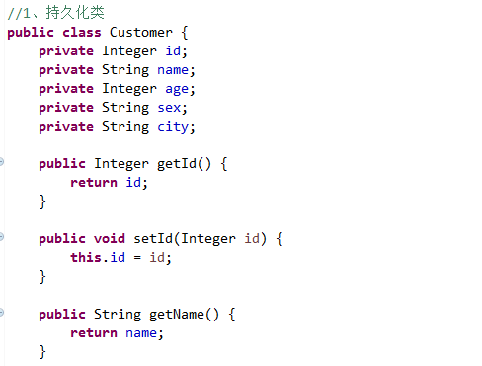 | 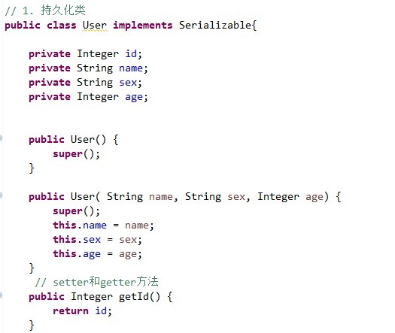
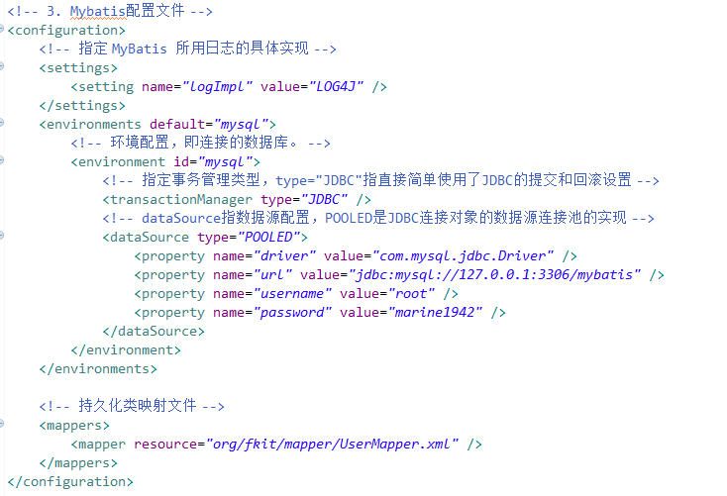
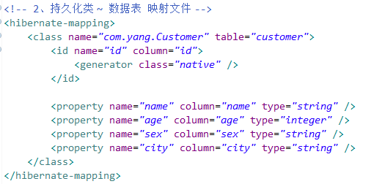
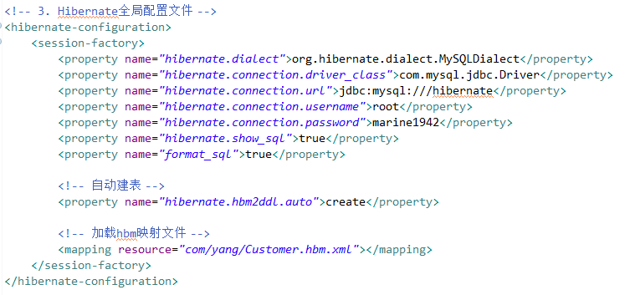
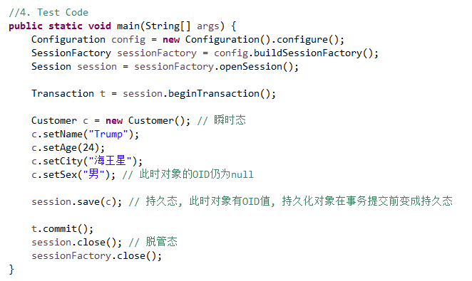 | 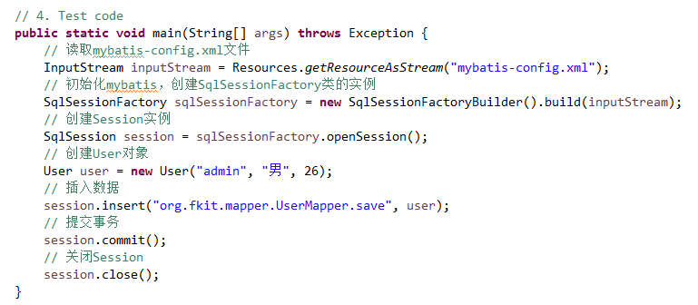

关联关系大致可以为为：一对一、一对多、多对多, Hibernate和MyBatis都支持以上三种关联关系的处理.
 | 一对一关联: 随便哪一方维护关系,在任何一方中使用<resultMap>中的<association>进行一对一映射 一对一使用唯一主外键关联, 即2张表使用外键关联关系, 由于是一对一关联, 还需要给外键列增加unique唯一约束, 如身份证和人就是一对一关联: ----------------------------------------------------------------------------------------- create table card( int int primary key auto_increment, code varchar(18) ) create table person( id int primary key auto_increment, name varchar(18), cardNumber int unique, foreign key (cardNumber) references card(id) ) person表的cardNumber作为外键参照card表的主键id, 因为是一对一关系, 故加上了unique约束. ----------------------------------------------------------------------------------------- 在持久类文件中, 需要在Person中添加Card类作为属性: public class Person implements Serializable{ private Card card; } 在映射文件中,需要在PersonMapper.xml中使用<resultMap>并在其中使用<association>执行一对一关联查询. <mapper namespace="org.mapper.CardMapper"> <select id="selectCardById" parameterType="int" resultType="org.domain.Card"> select * from card where id = #{id} </select> </mapper> <mapper namespace="org.mapper.PersonMapper"> <select id="selectPersonById" parameterType="int" resultMap="personMapper"> select * from person where id = #{id} </select> <resultMap type="org.domain.Person" id="personMapper"> <id property="id" column="id"/> <result property="name" column="name"/> //card信息存储在另外一张表, 所以需要执行另外的select查询 <association property="card" column="cardNumber" javaType="org.domain.Card" select="org.mapper.CardMapper.selectCardById"/> </resultMap> </mapper> <association>的select表示将会以column指定的参数值执行查询操作, 查询出的数据将被封装到property表示的对象中(即数据流为 column->select->property) 在测试代码中查询出Person对象后, 调用getCard()即可得到关联的Card对象. | 使用Mapper接口代理对象： 之前的测试代码中都是使用SqlSession对象的insert、update、delete和select方法进行测试,如： User user = session.selectOne("org.mapper.UserMapper.selectUser", 1); 更好的方法是通过Mapper接口代理对象访问mybatis, 该对象关联了SqlSession, 可以通过该对象直接操作数据库. Mapper接口代理对象的类名路径必须和XML映射文件的mapper的namespace完全一致, 方法名和参数必须和<select>、<update>等元素的id和parameterType完全一致, 如对于: <mapper namespace="org.mapper.PersonMapper"> <select id="selectUserById" parameter="int" resultType="org.domain.User"/> </mapper> 其对应的Mapper接口为/org/mapper/PersonMapper.java public interface PersonMapper{ Person selectUserById(Integer id); } 即XML映射文件和Mapper接口文件在同一个包中. 在代码中使用方法为： SqlSession session = salSessionFactory.openSession(); PersomMapper pm = session.getMapper(PersonMapper.class); Person person = pm.selectUserById(1); 效果与: Person person = session.selectOne("org.mapper.PersonMapper.selectUserById", 1); 相同

 | 一对多：使用主外键关联, 外键列在多方, 即多的一方维护关系. 在一的一方使用<collection>映射一对多关系，在多的一方使用<association>映射多对一关系 ----------------------------------------------------------------------------------------- create table clazz( cid int primary key auto_increment, code varchar(18), name varchar(18) ) create table student( sid int primary key auto_increment, name varchar(18), clazz int, foreign key (clazz) references clazz(id) ) 只在多的一方加入外键以维护关系. ----------------------------------------------------------------------------------------- 在持久类中, 一的一方添加多的一方集合： public class Clazz implement Serializable{ private List<Student> students; //一个班级包含多个学生 } 在多的一方添加一的一方的对象作为属性: public class Student implement Serializable{ private Clazz clazz; //一个学生只属于一个班级 } 在XML映射文件中, 在一的一方中的<resultMap>中使用<collection>来映射一对多关系. <mapper name="org.mapper.ClazzMapper"> <select id="selectClazzById" parameterType="int" resultMap="clazzResultMap"> select * from clazz where id = #{id} </select> <resultMap type="org.domain.Clazz" id="clazzResultMap"> <id property="cid" column="cid"/> <result property="code" column="code"/> <result property="name" column="name"/> //一对多关系使用collection映射, select指定的操作在另外mapper.xml文件中定义 <collection property="students" javaType="ArrayList" column="cid" ofType="org.domain.Student" fetchType="lazy" select="org.mapper.StudentMapper.selectStudentByClazzId"> <id property="sid" column="sid"/> <result property="name" column="name"/> </resultMap> </mapper> <resultMap>中数据流为: column->select->property fetchType取值有eager和lazy, 前者是立即加载, 查询Clazz时立即执行selectStudentByClazzId查询该班级的学生; lazy是懒加载, 等到需要使用到Clazz对象的students属性时, 才会发送SQL语句去查询班级的学生. 在多的一方的<resultMap>中使用<association>来映射多对一关系: <resultMap typ
 |  | 使用懒加载时，还需要在mybatis-config.xml中增加如下配置： <setttings> <setting name="lazyLoadingEnabled" value="true"/> <setting name="aggressiveLazyLoading" value="false"/> </settings> lazyLoadingEnabled 延迟加载的全局开关, 开启时所有关联对象都会延迟加载, 默认为false aggressiveLazyLoading 开启时会使带有延迟加载属性的对象立即加载, 反之属性按需加载, 默认为true 在实际开发中, 一对多关系将多方映射为集合, 由于多方的数据量可能很大，通常使用懒加载; 多对一只是关联到一个对象，通常在<select>中使用多表联结查询直接把数据查出来, 此时<association>只是简单的装载数据, 此时<association>中没有select属性.
 | 多对多关联关系: 随便哪一方维护关联关系 使用一个中间表维护关系, 多的双方主键都在中间表中作为外键, 两个外键作为中间表的联合主键. 如对于商品-订单关系, 创建的中间表如下: create t_article_order( article_id int, order_id int, primary_key(article_id, order_id), //2个外键作为联合主键 foreign key (article_id) references t_article(id), foreign key (order_id) reference t_order(id) ) 持久类中, 维护关系的一方以集合形式添加另一方作为属性, 在XML映射文件中，维护关系的一方需要在<resultMap>中以<collection>形式映射多对多关系.
 | 动态SQL: 使用标签在XML映射文件中正确的拼装SQL语句

